Ag
ピーク数 | 2θ | h | k | l | a / nm | (dX)2
8 | 37.9825 | 1 | 1 | 1 | 0.41033408023 | 7.0090853905E-07
 | 44.1553 | 2 | 0 | 0 | 0.41022946291 | 5.3668150166E-07
 | 64.4083 | 2 | 2 | 0 | 0.40916160415 | 1.1240816784E-07
 | 77.2095 | 3 | 1 | 1 | 0.40980445426 | 9.4603512647E-08
 | 81.477 | 2 | 2 | 2 | 0.40922734996 | 7.264505307E-08
 | 97.8411 | 4 | 0 | 0 | 0.409101034 | 1.5669201903E-07
 | 110.5203 | 3 | 3 | 1 | 0.40894453621 | 3.0508081391E-07
 | 114.8369 | 4 | 2 | 0 | 0.40917249766 | 1.0522223052E-07
 |  |  |  |  | 平均値 | SUM((dX)^2) | 標準不確かさ | 相対不確かさ
 |  |  |  |  | 0.40949687742 | 2.0842418377E-06 | 0.00019292123845 | 0.00047111772784

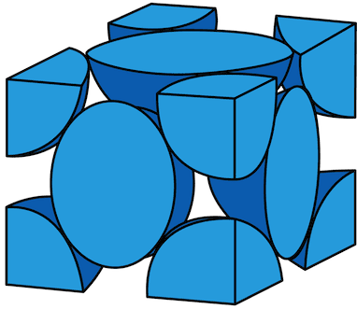
 |  |  |  |  | (注) 同じ二乗和を与える指数は、一つの組を入力する。

NaCl
ピーク数 | 2θ | h | k | l | a / nm | (dX)2 |  |  | j | I(hkl)obs | LP(θ) | F(hkl) | x | ρ(x)
14 | 27.3117 | 1 | 1 | 1 | 0.56560115177 | 4.5512518214E-07 |  |  | 8 | 35.05 | 23.285176216 | 0.43376974107 | 0 | 195.28726987
 | 31.6696 | 2 | 0 | 0 | 0.56507874859 | 2.3172901844E-08 |  |  | 6 | 2186.78 | 24.426744748 | 3.86272797 | 0.01 | 192.59006719
 | 45.4009 | 2 | 2 | 0 | 0.56504296694 | 1.3559398757E-08 |  |  | 12 | 385.81 | 7.4122741208 | 2.0826696154 | 0.02 | 184.68349296
 | 53.8242 | 3 | 1 | 1 | 0.56491863953 | 6.2135113411E-11 |  |  | 24 | 14.9 | 9.1347965532 | 0.26069822467 | 0.03 | 172.10541349
 | 56.4327 | 2 | 2 | 2 | 0.56485543836 | 5.0528999841E-09 |  |  | 8 | 85.76 | 9.0840479678 | 1.0863197698 | 0.04 | 155.69671928
 | 66.1731 | 4 | 0 | 0 | 0.56489651828 | 9.0022989651E-10 |  |  | 6 | 203.91 | 7.083212792 | 2.1904255301 | 0.05 | 136.5244031
 | 73.0373 | 3 | 3 | 1 | 0.56470864682 | 4.7469640723E-08 |  |  | 24 | 4.15 | 4.9326448776 | 0.18723132148 | 0.06 | 115.78588432
 | 75.2277 | 4 | 2 | 0 | 0.56490022862 | 6.9134746513E-10 |  |  | 24 | 117.1 | 6.0221675453 | 0.90011170579 | 0.07 | 94.704831005
 | 83.9123 | 4 | 2 | 2 | 0.56492444161 | 4.328490328E-12 |  |  | 24 | 62.47 | 3.9134970349 | 0.81554443307 | 0.08 | 74.429396552
 | 90.349 | 5 | 1 | 1 | 0.56481266413 | 1.2963638557E-08 |  |  | 24 | 7.65 | 4.0115797539 | 0.28188202407 | 0.09 | 55.943168172
 | 101.0792 | 4 | 4 | 0 | 0.5648691875 | 3.287257408E-09 |  |  | 12 | 26.8 | 4.1779065895 | 0.73113472512 | 0.1 | 39.997321199
 | 107.7157 | 5 | 3 | 1 | 0.56479061145 | 1.8471707303E-08 |  |  | 48 | 8.67 | 3.4005113231 | 0.23047128189 | 0.11 | 27.069737427
 | 109.9657 | 6 | 0 | 0 | 0.56481210517 | 1.3091235925E-08 |  |  | 24 | 83.43 | 4.6767758396 | 0.86214879139 | 0.12 | 17.353539504
 | 119.3921 | 6 | 2 | 0 | 0.56475996076 | 2.7742683118E-08 |  |  | 24 | 45.88 | 4.7856710022 | 0.63202559215 | 0.13 | 10.774043684
 |  |  |  |  | 平均値 | SUM((dX)^2) | 標準不確かさ | 相対不確かさ |  |  |  |  | 0.14 | 7.0299731007
 |  |  |  |  | 0.56492652211 | 6.2159458673E-07 | 5.8441037569E-05 | 0.00010344891819 |  |  |  |  | 0.15 | 5.6522864978
電子密度 ρ(x)
 |  |  |  |  |  |  |  |  |  |  |  |  | 0.16 | 6.0724470315
 |  | (注) 同じ二乗和を与える指数は、一つの組を入力する。 |  |  |  |  |  |  |  |  |  |  | 0.17 | 7.6915319898
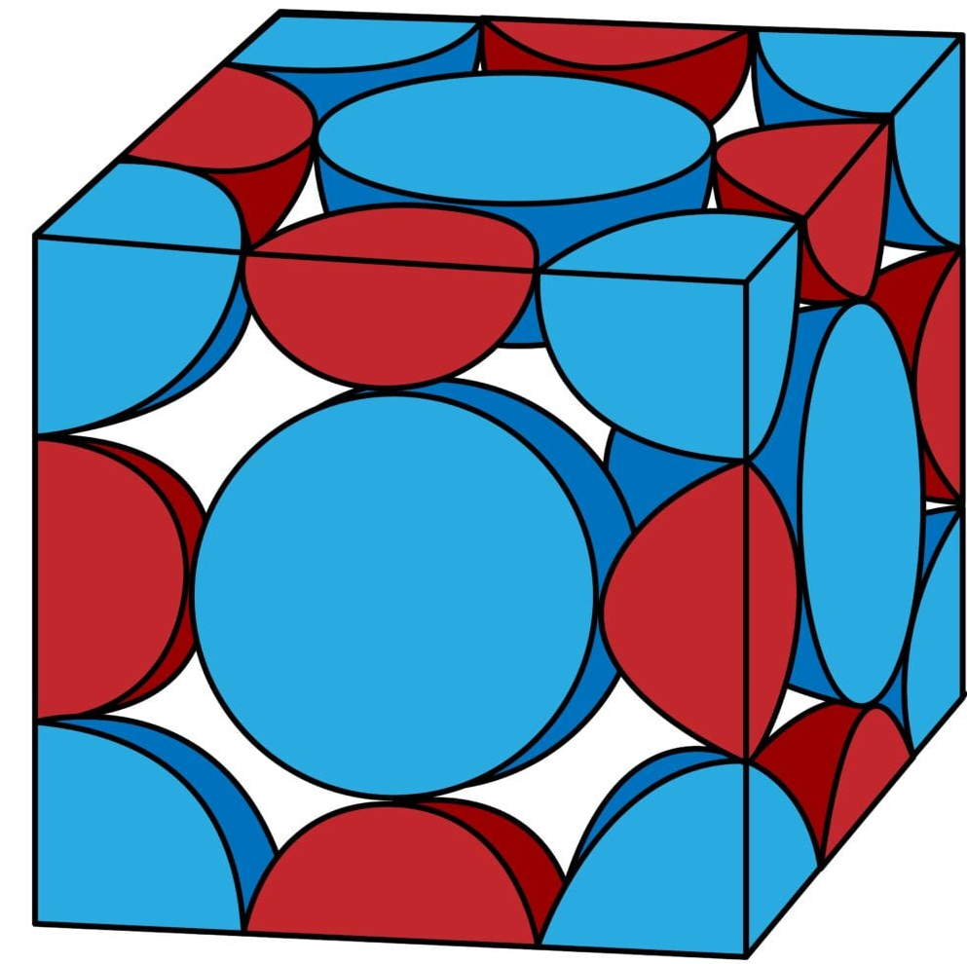
 |  |  |  |  |  |  |  |  |  |  |  |  | 0.18 | 9.9422662694
 |  |  |  |  |  |  |  |  |  |  |  |  | 0.19 | 12.337703014
 |  |  |  |  |  |  |  |  |  |  |  |  | 0.2 | 14.502604754
 |  |  |  |  |  |  |  |  |  |  |  |  | 0.21 | 16.186246487
 |  |  |  |  |  |  |  |  |  |  |  |  | 0.22 | 17.257985785
 |  |  |  |  |  |  |  |  |  |  |  |  | 0.23 | 17.689163869
 |  |  |  |  |  |  |  |  |  |  |  |  | 0.24 | 17.526426994
 |  |  |  |  |  |  |  |  |  |  |  |  | 0.25 | 16.862210561
 |  |  |  |  |  |  |  |  |  |  |  |  | 0.26 | 15.807862368
 |  |  |  |  |  |  |  |  |  |  |  |  | 0.27 | 14.473784258
 |  |  |  |  |  |  |  |  |  |  |  |  | 0.28 | 12.959249708
 |  |  |  |  |  |  |  |  |  |  |  |  | 0.29 | 11.35250106
 |  |  |  |  |  |  |  |  |  |  |  |  | 0.3 | 9.7396777262
 |  |  |  |  |  |  |  |  |  |  |  |  | 0.31 | 8.2194008869
 |  |  |  |  |  |  |  |  |  |  |  |  | 0.32 | 6.9187100208
 |  |  |  |  |  |  |  |  |  |  |  |  | 0.33 | 6.0056856598
 |  |  |  |  |  |  |  |  |  |  |  |  | 0.34 | 5.6945550323
 |  |  |  |  |  |  |  |  |  |  |  |  | 0.35 | 6.2402897401
 |  |  |  |  |  |  |  |  |  |  |  |  | 0.36 | 7.92147909
 |  |  |  |  |  |  |  |  |  |  |  |  | 0.37 | 11.012324059
 |  |  |  |  |  |  |  |  |  |  |  |  | 0.38 | 15.746624042
 |  |  |  |  |  |  |  |  |  |  |  |  | 0.39 | 22.278302145
 |  |  |  |  |  |  |  |  |  |  |  |  | 0.4 | 30.644064348
 |  |  |  |  |  |  |  |  |  |  |  |  | 0.41 | 40.734032307
 |  |  |  |  |  |  |  |  |  |  |  |  | 0.42 | 52.275564115
 |  |  |  |  |  |  |  |  |  |  |  |  | 0.43 | 64.834044663
 |  |  |  |  |  |  |  |  |  |  |  |  | 0.44 | 77.832369019
 |  |  |  |  |  |  |  |  |  |  |  |  | 0.45 | 90.588434663
 |  |  |  |  |  |  |  |  |  |  |  |  | 0.46 | 102.36753288
 |  |  |  |  |  |  |  |  |  |  |  |  | 0.47 | 112.44442644
 |  |  |  |  |  |  |  |  |  |  |  |  | 0.48 | 120.16842016
 |  |  |  |  |  |  |  |  |  |  |  |  | 0.49 | 125.02409042
 |  |  |  |  |  |  |  |  |  |  |  |  | 0.5 | 126.68064319
 |  |  |  |  |  |  |  |  |  |  |  |  | 0.51 | 125.02409042
 |  |  |  |  |  |  |  |  |  |  |  |  | 0.52 | 120.16842016
 |  |  |  |  |  |  |  |  |  |  |  |  | 0.53 | 112.44442644
 |  |  |  |  |  |  |  |  |  |  |  |  | 0.54 | 102.36753288
 |  |  |  |  |  |  |  |  |  |  |  |  | 0.55 | 90.588434663
 |  |  |  |  |  |  |  |  |  |  |  |  | 0.56 | 77.832369019
 |  |  |  |  |  |  |  |  |  |  |  |  | 0.57 | 64.834044663
 |  |  |  |  |  |  |  |  |  |  |  |  | 0.58 | 52.275564115
 |  |  |  |  |  |  |  |  |  |  |  |  | 0.59 | 40.734032307
 |  |  |  |  |  |  |  |  |  |  |  |  | 0.6 | 30.644064348
 |  |  |  |  |  |  |  |  |  |  |  |  | 0.61 | 22.278302145
 |  |  |  |  |  |  |  |  |  |  |  |  | 0.62 | 15.746624042
 |  |  |  |  |  |  |  |  |  |  |  |  | 0.63 | 11.012324059
 |  |  |  |  |  |  |  |  |  |  |  |  | 0.64 | 7.92147909
 |  |  |  |  |  |  |  |  |  |  |  |  | 0.65 | 6.2402897401
 |  |  |  |  |  |  |  |  |  |  |  |  | 0.66 | 5.6945550323
 |  |  |  |  |  |  |  |  |  |  |  |  | 0.67 | 6.0056856598
 |  |  |  |  |  |  |  |  |  |  |  |  | 0.68 | 6.9187100208
 |  |  |  |  |  |  |  |  |  |  |  |  | 0.69 | 8.2194008869
 |  |  |  |  |  |  |  |  |  |  |  |  | 0.7 | 9.7396777262
 |  |  |  |  |  |  |  |  |  |  |  |  | 0.71 | 11.35250106
 |  |  |  |  |  |  |  |  |  |  |  |  | 0.72 | 12.959249708
 |  |  |  |  |  |  |  |  |  |  |  |  | 0.73 | 14.473784258
 |  |  |  |  |  |  |  |  |  |  |  |  | 0.74 | 15.807862368
 |  |  |  |  |  |  |  |  |  |  |  |  | 0.75 | 16.862210561
 |  |  |  |  |  |  |  |  |  |  |  |  | 0.76 | 17.526426994
 |  |  |  |  |  |  |  |  |  |  |  |  | 0.77 | 17.689163869
 |  |  |  |  |  |  |  |  |  |  |  |  | 0.78 | 17.257985785
 |  |  |  |  |  |  |  |  |  |  |  |  | 0.79 | 16.186246487
 |  |  |  |  |  |  |  |  |  |  |  |  | 0.8 | 14.502604754
 |  |  |  |  |  |  |  |  |  |  |  |  | 0.81 | 12.337703014
 |  |  |  |  |  |  |  |  |  |  |  |  | 0.82 | 9.9422662694
 |  |  |  |  |  |  |  |  |  |  |  |  | 0.83 | 7.6915319898
 |  |  |  |  |  |  |  |  |  |  |  |  | 0.84 | 6.0724470315
 |  |  |  |  |  |  |  |  |  |  |  |  | 0.85 | 5.6522864978
 |  |  |  |  |  |  |  |  |  |  |  |  | 0.86 | 7.0299731007
 |  |  |  |  |  |  |  |  |  |  |  |  | 0.87 | 10.774043684
 |  |  |  |  |  |  |  |  |  |  |  |  | 0.88 | 17.353539504
 |  |  |  |  |  |  |  |  |  |  |  |  | 0.89 | 27.069737427
 |  |  |  |  |  |  |  |  |  |  |  |  | 0.9 | 39.997321199
 |  |  |  |  |  |  |  |  |  |  |  |  | 0.91 | 55.943168172
 |  |  |  |  |  |  |  |  |  |  |  |  | 0.92 | 74.429396552
 |  |  |  |  |  |  |  |  |  |  |  |  | 0.93 | 94.704831005
 |  |  |  |  |  |  |  |  |  |  |  |  | 0.94 | 115.78588432
 |  |  |  |  |  |  |  |  |  |  |  |  | 0.95 | 136.5244031
 |  |  |  |  |  |  |  |  |  |  |  |  | 0.96 | 155.69671928
 |  |  |  |  |  |  |  |  |  |  |  |  | 0.97 | 172.10541349
 |  |  |  |  |  |  |  |  |  |  |  |  | 0.98 | 184.68349296
 |  |  |  |  |  |  |  |  |  |  |  |  | 0.99 | 192.59006719
 |  |  |  |  |  |  |  |  |  |  |  |  | 1 | 195.28726987
 |  |  |  |  |  |  |  |  |  |  |  |  | 1.01 | 192.59006719
 |  |  |  |  |  |  |  |  |  |  |  |  | 1.02 | 184.68349296
 |  |  |  |  |  |  |  |  |  |  |  |  | 1.03 | 172.10541349
 |  |  |  |  |  |  |  |  |  |  |  |  | 1.04 | 155.69671928
 |  |  |  |  |  |  |  |  |  |  |  |  | 1.05 | 136.5244031
 |  |  |  |  |  |  |  |  |  |  |  |  | 1.06 | 115.78588432
 |  |  |  |  |  |  |  |  |  |  |  |  | 1.07 | 94.704831005
 |  |  |  |  |  |  |  |  |  |  |  |  | 1.08 | 74.429396552
 |  |  |  |  |  |  |  |  |  |  |  |  | 1.09 | 55.943168172
 |  |  |  |  |  |  |  |  |  |  |  |  | 1.1 | 39.997321199
 |  |  |  |  |  |  |  |  |  |  |  |  | 1.11 | 27.069737427
 |  |  |  |  |  |  |  |  |  |  |  |  | 1.12 | 17.353539504
 |  |  |  |  |  |  |  |  |  |  |  |  | 1.13 | 10.774043684
 |  |  |  |  |  |  |  |  |  |  |  |  | 1.14 | 7.0299731007
 |  |  |  |  |  |  |  |  |  |  |  |  | 1.15 | 5.6522864978
 |  |  |  |  |  |  |  |  |  |  |  |  | 1.16 | 6.0724470315
 |  |  |  |  |  |  |  |  |  |  |  |  | 1.17 | 7.6915319898
 |  |  |  |  |  |  |  |  |  |  |  |  | 1.18 | 9.9422662694
 |  |  |  |  |  |  |  |  |  |  |  |  | 1.19 | 12.337703014
 |  |  |  |  |  |  |  |  |  |  |  |  | 1.2 | 14.502604754
 |  |  |  |  |  |  |  |  |  |  |  |  | 1.21 | 16.186246487
 |  |  |  |  |  |  |  |  |  |  |  |  | 1.22 | 17.257985785
 |  |  |  |  |  |  |  |  |  |  |  |  | 1.23 | 17.689163869
 |  |  |  |  |  |  |  |  |  |  |  |  | 1.24 | 17.526426994
 |  |  |  |  |  |  |  |  |  |  |  |  | 1.25 | 16.862210561
 |  |  |  |  |  |  |  |  |  |  |  |  | 1.26 | 15.807862368
 |  |  |  |  |  |  |  |  |  |  |  |  | 1.27 | 14.473784258
 |  |  |  |  |  |  |  |  |  |  |  |  | 1.28 | 12.959249708
 |  |  |  |  |  |  |  |  |  |  |  |  | 1.29 | 11.35250106
 |  |  |  |  |  |  |  |  |  |  |  |  | 1.3 | 9.7396777262
 |  |  |  |  |  |  |  |  |  |  |  |  | 1.31 | 8.2194008869
 |  |  |  |  |  |  |  |  |  |  |  |  | 1.32 | 6.9187100208
 |  |  |  |  |  |  |  |  |  |  |  |  | 1.33 | 6.0056856598
 |  |  |  |  |  |  |  |  |  |  |  |  | 1.34 | 5.6945550323
 |  |  |  |  |  |  |  |  |  |  |  |  | 1.35 | 6.2402897401
 |  |  |  |  |  |  |  |  |  |  |  |  | 1.36 | 7.92147909
 |  |  |  |  |  |  |  |  |  |  |  |  | 1.37 | 11.012324059
 |  |  |  |  |  |  |  |  |  |  |  |  | 1.38 | 15.746624042
 |  |  |  |  |  |  |  |  |  |  |  |  | 1.39 | 22.278302145
 |  |  |  |  |  |  |  |  |  |  |  |  | 1.4 | 30.644064348
 |  |  |  |  |  |  |  |  |  |  |  |  | 1.41 | 40.734032307
 |  |  |  |  |  |  |  |  |  |  |  |  | 1.42 | 52.275564115
 |  |  |  |  |  |  |  |  |  |  |  |  | 1.43 | 64.834044663
 |  |  |  |  |  |  |  |  |  |  |  |  | 1.44 | 77.832369019
 |  |  |  |  |  |  |  |  |  |  |  |  | 1.45 | 90.588434663
 |  |  |  |  |  |  |  |  |  |  |  |  | 1.46 | 102.36753288
 |  |  |  |  |  |  |  |  |  |  |  |  | 1.47 | 112.44442644
 |  |  |  |  |  |  |  |  |  |  |  |  | 1.48 | 120.16842016
 |  |  |  |  |  |  |  |  |  |  |  |  | 1.49 | 125.02409042
 |  |  |  |  |  |  |  |  |  |  |  |  | 1.5 | 126.68064319
 |  |  |  |  |  |  |  |  |  |  |  |  | 1.51 | 125.02409042
 |  |  |  |  |  |  |  |  |  |  |  |  | 1.52 | 120.16842016
 |  |  |  |  |  |  |  |  |  |  |  |  | 1.53 | 112.44442644
 |  |  |  |  |  |  |  |  |  |  |  |  | 1.54 | 102.36753288
 |  |  |  |  |  |  |  |  |  |  |  |  | 1.55 | 90.588434663
 |  |  |  |  |  |  |  |  |  |  |  |  | 1.56 | 77.832369019
 |  |  |  |  |  |  |  |  |  |  |  |  | 1.57 | 64.834044663
 |  |  |  |  |  |  |  |  |  |  |  |  | 1.58 | 52.275564115
 |  |  |  |  |  |  |  |  |  |  |  |  | 1.59 | 40.734032307
 |  |  |  |  |  |  |  |  |  |  |  |  | 1.6 | 30.644064348
 |  |  |  |  |  |  |  |  |  |  |  |  | 1.61 | 22.278302145
 |  |  |  |  |  |  |  |  |  |  |  |  | 1.62 | 15.746624042
 |  |  |  |  |  |  |  |  |  |  |  |  | 1.63 | 11.012324059
 |  |  |  |  |  |  |  |  |  |  |  |  | 1.64 | 7.92147909
 |  |  |  |  |  |  |  |  |  |  |  |  | 1.65 | 6.2402897401
 |  |  |  |  |  |  |  |  |  |  |  |  | 1.66 | 5.6945550323
 |  |  |  |  |  |  |  |  |  |  |  |  | 1.67 | 6.0056856598
 |  |  |  |  |  |  |  |  |  |  |  |  | 1.68 | 6.9187100208
 |  |  |  |  |  |  |  |  |  |  |  |  | 1.69 | 8.2194008869
 |  |  |  |  |  |  |  |  |  |  |  |  | 1.7 | 9.7396777262
 |  |  |  |  |  |  |  |  |  |  |  |  | 1.71 | 11.35250106
 |  |  |  |  |  |  |  |  |  |  |  |  | 1.72 | 12.959249708
 |  |  |  |  |  |  |  |  |  |  |  |  | 1.73 | 14.473784258
 |  |  |  |  |  |  |  |  |  |  |  |  | 1.74 | 15.807862368
 |  |  |  |  |  |  |  |  |  |  |  |  | 1.75 | 16.862210561
 |  |  |  |  |  |  |  |  |  |  |  |  | 1.76 | 17.526426994
 |  |  |  |  |  |  |  |  |  |  |  |  | 1.77 | 17.689163869
 |  |  |  |  |  |  |  |  |  |  |  |  | 1.78 | 17.257985785
 |  |  |  |  |  |  |  |  |  |  |  |  | 1.79 | 16.186246487
 |  |  |  |  |  |  |  |  |  |  |  |  | 1.8 | 14.502604754
 |  |  |  |  |  |  |  |  |  |  |  |  | 1.81 | 12.337703014
 |  |  |  |  |  |  |  |  |  |  |  |  | 1.82 | 9.9422662694
 |  |  |  |  |  |  |  |  |  |  |  |  | 1.83 | 7.6915319898
 |  |  |  |  |  |  |  |  |  |  |  |  | 1.84 | 6.0724470315
 |  |  |  |  |  |  |  |  |  |  |  |  | 1.85 | 5.6522864978
 |  |  |  |  |  |  |  |  |  |  |  |  | 1.86 | 7.0299731007
 |  |  |  |  |  |  |  |  |  |  |  |  | 1.87 | 10.774043684
 |  |  |  |  |  |  |  |  |  |  |  |  | 1.88 | 17.353539504
 |  |  |  |  |  |  |  |  |  |  |  |  | 1.89 | 27.069737427
 |  |  |  |  |  |  |  |  |  |  |  |  | 1.9 | 39.997321199
 |  |  |  |  |  |  |  |  |  |  |  |  | 1.91 | 55.943168172
 |  |  |  |  |  |  |  |  |  |  |  |  | 1.92 | 74.429396552
 |  |  |  |  |  |  |  |  |  |  |  |  | 1.93 | 94.704831005
 |  |  |  |  |  |  |  |  |  |  |  |  | 1.94 | 115.78588432
 |  |  |  |  |  |  |  |  |  |  |  |  | 1.95 | 136.5244031
 |  |  |  |  |  |  |  |  |  |  |  |  | 1.96 | 155.69671928
 |  |  |  |  |  |  |  |  |  |  |  |  | 1.97 | 172.10541349
 |  |  |  |  |  |  |  |  |  |  |  |  | 1.98 | 184.68349296
 |  |  |  |  |  |  |  |  |  |  |  |  | 1.99 | 192.59006719
 |  |  |  |  |  |  |  |  |  |  |  |  | 2 | 195.28726987

STO
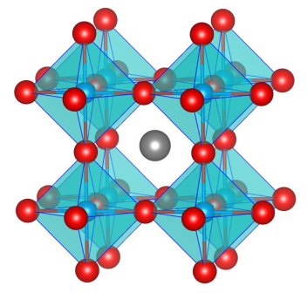
ピーク数 | 2θ | h | k | l | a / nm | (dX)2
17 | 22.486 | 1 | 0 | 0 | 0.3954188042 | 1.1130986809E-05
 | 32.1232 | 1 | 1 | 0 | 0.39407427725 | 3.9672130827E-06
 | 39.6949 | 1 | 1 | 1 | 0.3933012367 | 1.485341462E-06
 | 46.2395 | 2 | 0 | 0 | 0.39268653299 | 3.6486691136E-07
 | 52.1649 | 2 | 1 | 0 | 0.39209403066 | 1.3316733761E-10
 | 57.5817 | 2 | 1 | 1 | 0.39210554509 | 5.3149856607E-10
 | 67.6194 | 2 | 2 | 0 | 0.39188240028 | 4.0036234118E-08
 | 72.3312 | 3 | 0 | 0 | 0.39192805116 | 2.3851614609E-08
 | 76.9991 | 3 | 1 | 0 | 0.39163449192 | 2.0070303008E-07
 | 81.5399 | 3 | 1 | 1 | 0.39155588031 | 2.7731865704E-07
 | 86.0164 | 2 | 2 | 2 | 0.39153163865 | 3.0343813792E-07
 | 90.5393 | 3 | 2 | 0 | 0.3912718145 | 6.5719612934E-07
 | 94.9622 | 3 | 2 | 1 | 0.39137282125 | 5.0363093523E-07
 | 104.0817 | 4 | 0 | 0 | 0.39112206952 | 9.2240910673E-07
 | 108.7038 | 3 | 2 | 2 | 0.39117181892 | 8.2932335444E-07
 | 113.4775 | 3 | 3 | 0 | 0.39116814242 | 8.3603303227E-07
 | 118.4715 | 3 | 3 | 1 | 0.3910827885 | 9.9940476861E-07
 |  |  |  |  | 平均値 | SUM((dX)^2) | 標準不確かさ | 相対不確かさ
 |  |  |  |  | 0.39208249084 | 2.2542417931E-05 | 0.00028788285206 | 0.00073424052026

 | (注) 同じ二乗和を与える指数は、一つの組を入力する。

